Feuil1
À L'ATTENTION DE TOUT LE PERSONNEL SOIGNANT ET DES PROFESSIONNELS

Activités de prévention et de traitement du déconditionnement

Thématique du mois d'octobre

"Je m'implique dans mes tâches régulières!"

Activités de la vie quotidienne et activités de la vie domestique

Types d'activités suggérées pour la thématique mensuelle


Journée : « On s’habille chic »

Journée costumée pour l’halloween

2 choix de repas disponibles

Implication quotidienne à l’habillage de façon à optimiser l’autonomie
(ex : le choix des vêtements, mettre le chandail, mettre les bas, mettre le pantalon…)

Stimulation à l’autonomie lors de l’alimentation

Implication quotidienne dans les soins de façon à optimiser l’autonomie
(ex : laver son visage, une partie du corps, se raser, brosser ses cheveux…)

Pliage de ses vêtements, de serviettes ou de linge de bébé

Journée « Petit ménage d’automne dans ma chambre »

Activités de loisirs en lien avec la thématique

Implication des PAB et ADS pour accomplir des activités de loisirs en lien avec la thématique

Activité culinaire

Journée magasinage au CHSLD (cadeaux bingo)

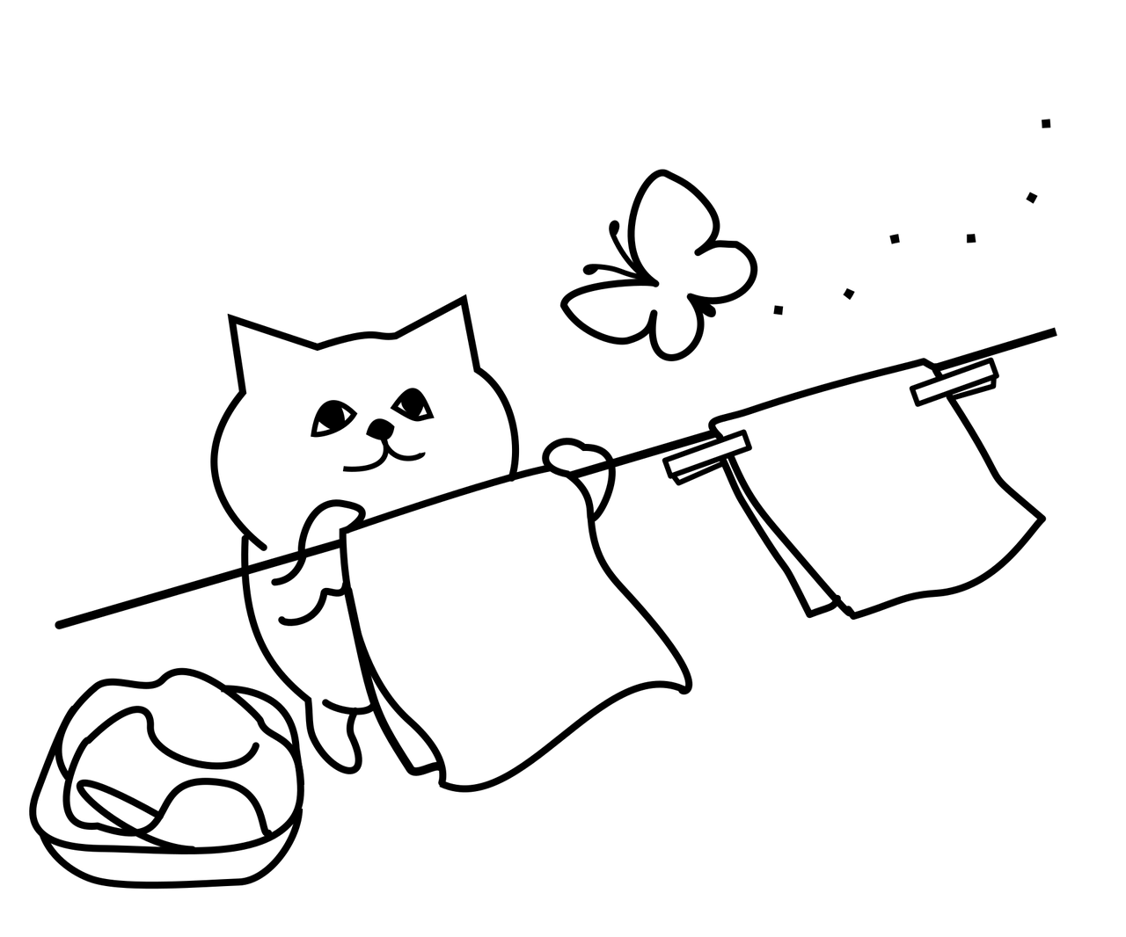
Merci de collaborer au maintien des acquis des usagers
et ainsi leur permettre de maintenir leur autonomie et leurs capacités
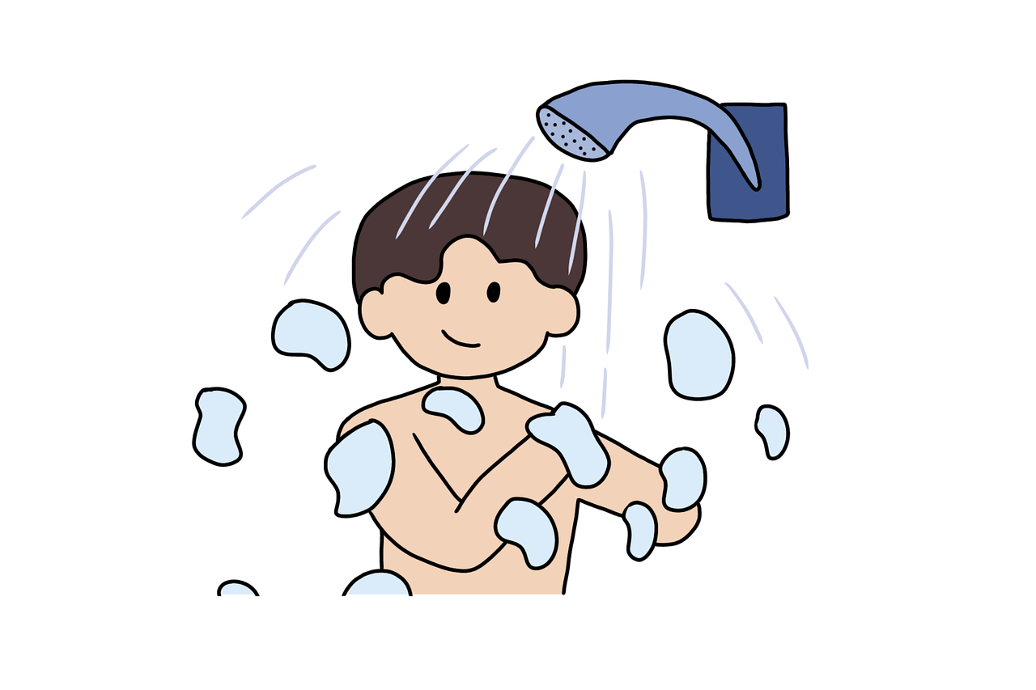
Merci de votre travail d'équipe!

" Les deux guerriers les plus puissants sont la patience et le temps. N'oubliez pas que les grandes réalisations prennent du temps et qu'il n'y a pas de succès du jour au lendemain." Léon Tolstoï

